工作表1
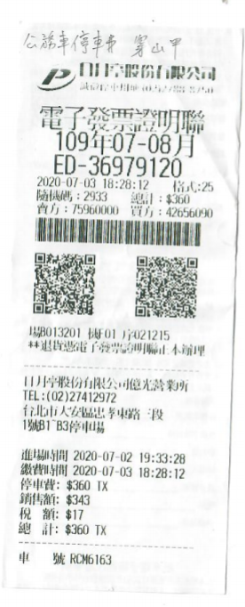
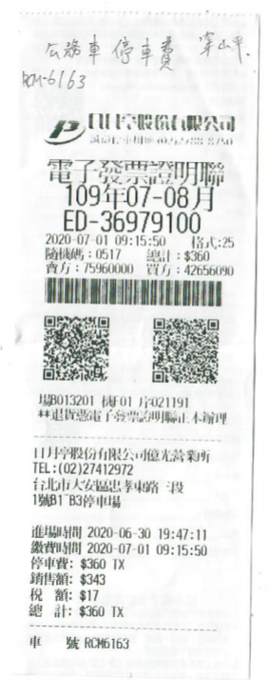
項目 | 日期 | 費用
停車費 | 2020-07-01 | 343
停車費 | 2020-07-03 | 343
總額 |  | 686

